复杂版开关机需求
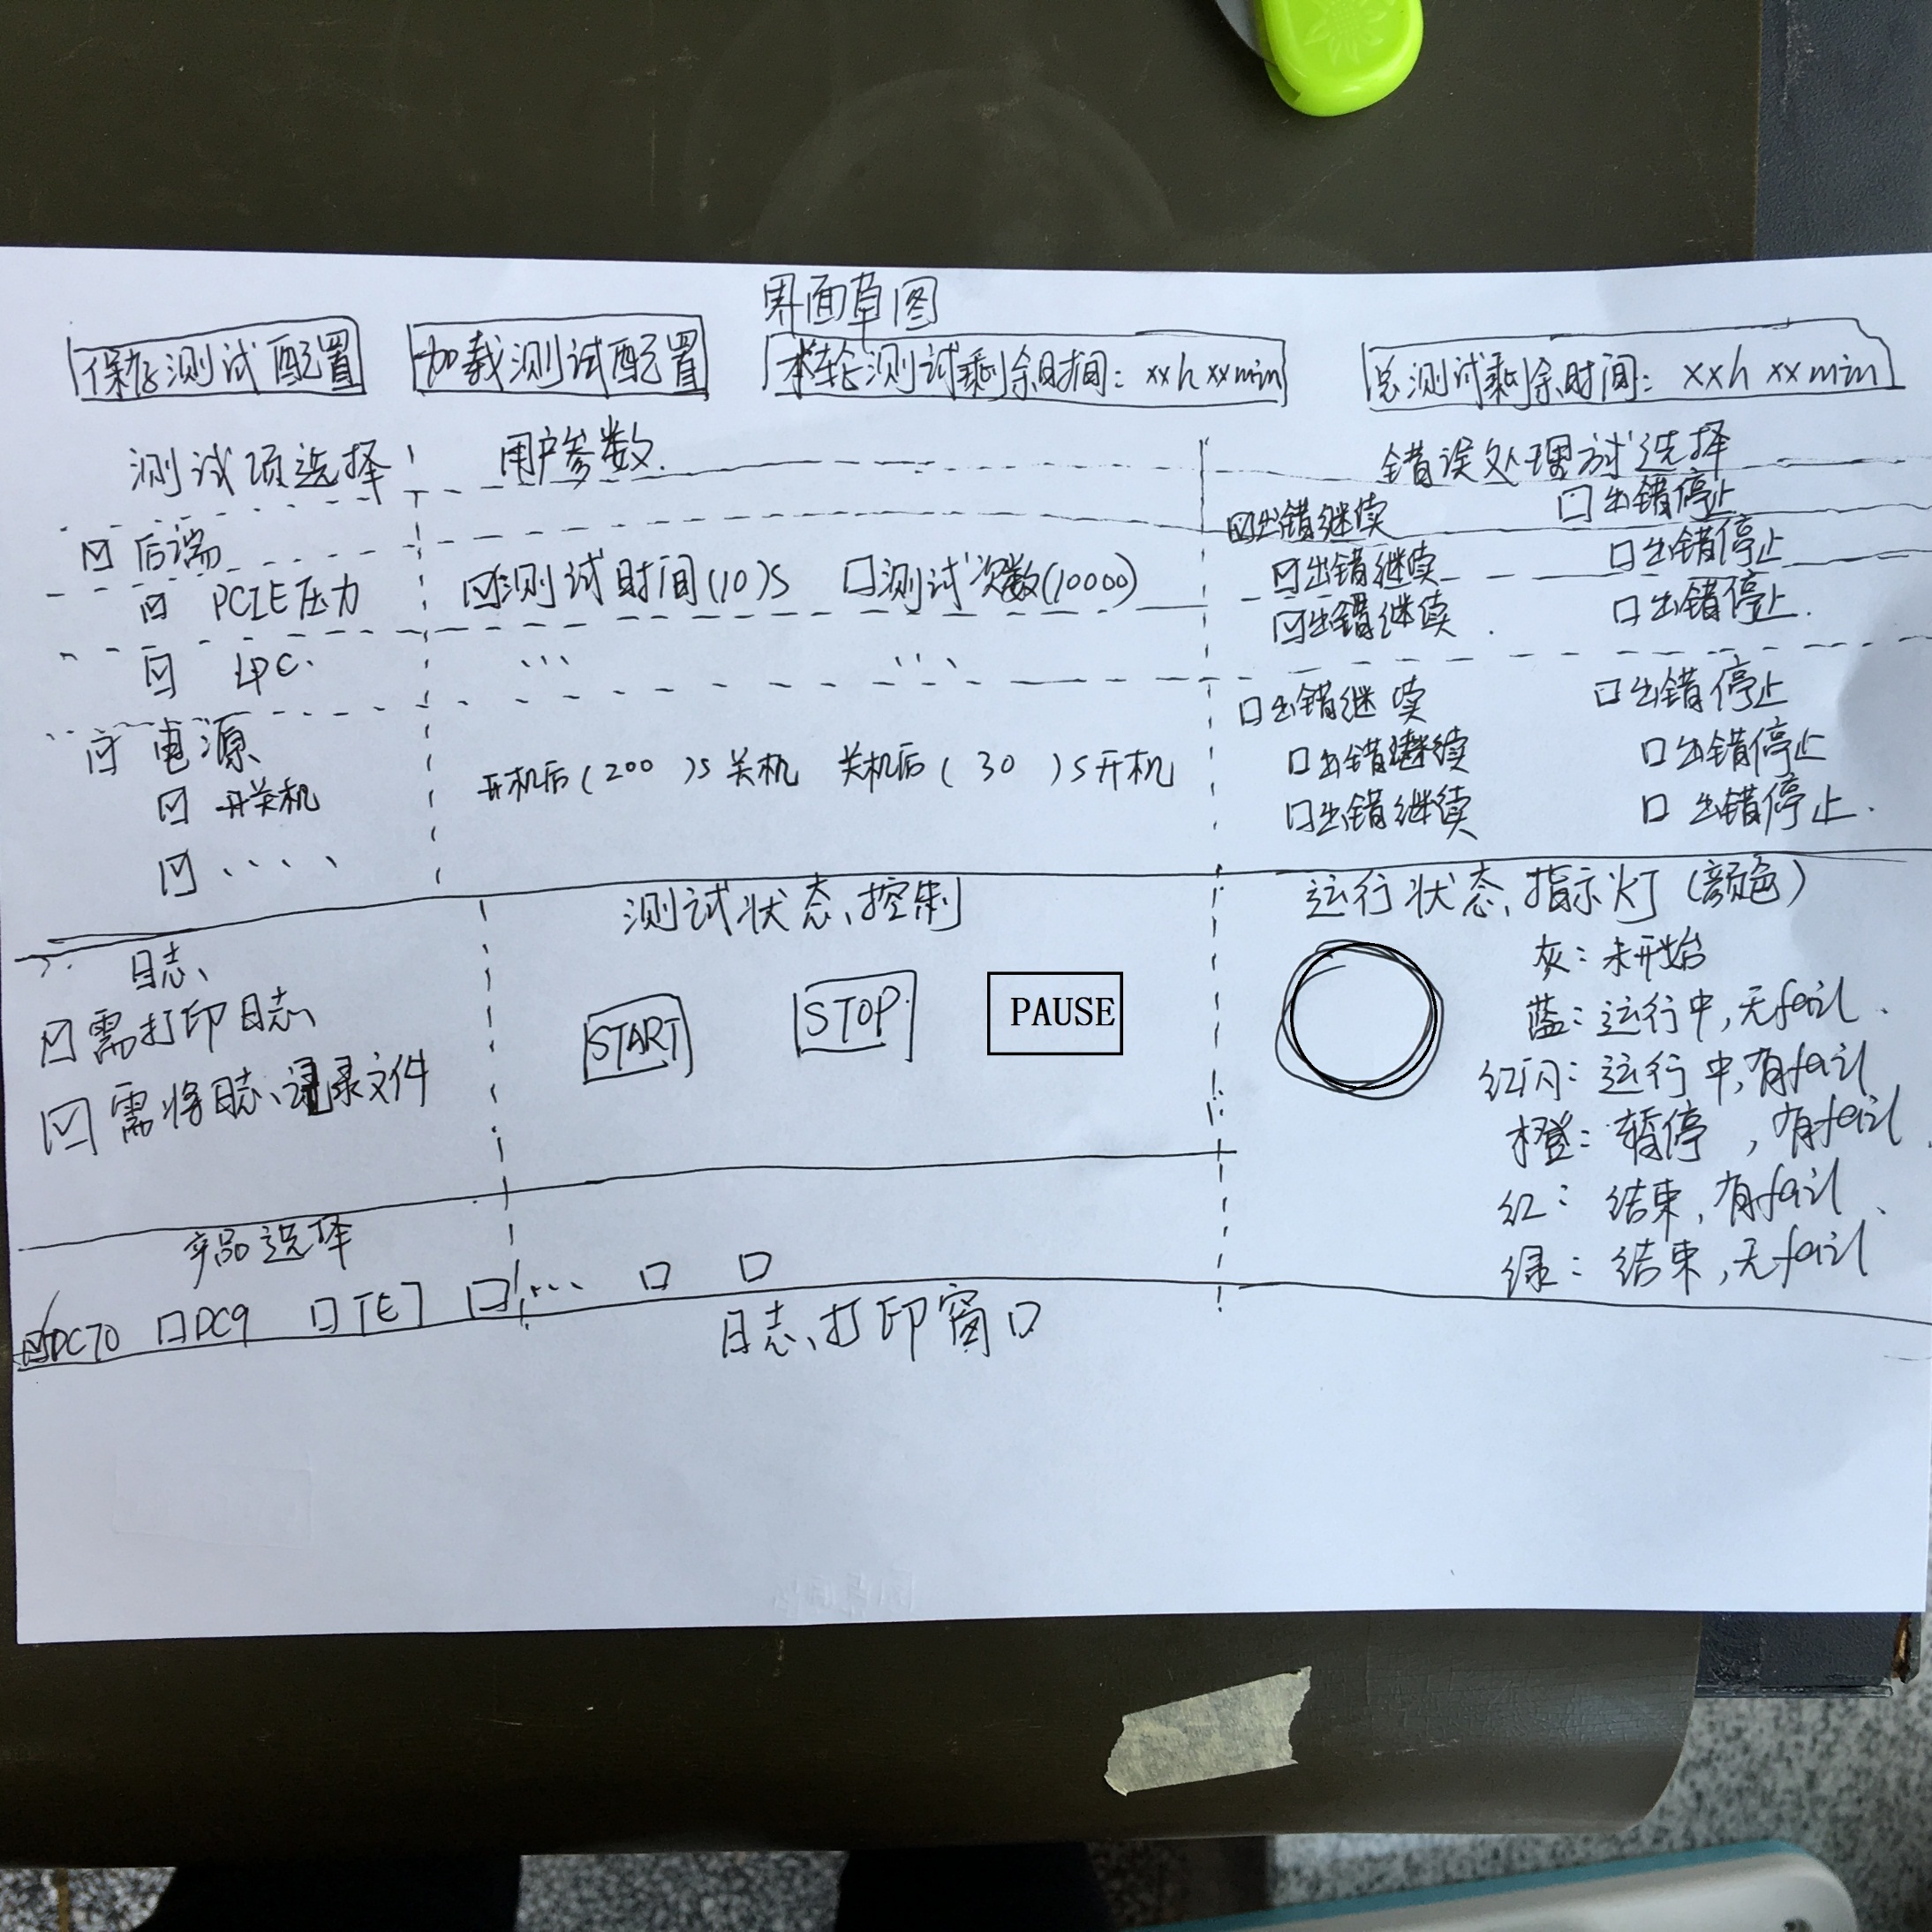
需求编号 | 需求分类 | 需求名称 | 需求细节、操作步骤 | 勾选项、用户输入参数 备注：所有勾选项和用户输入参数必须有默认值，防止用户忘记输入或者希望用默认设置测试 绿色是默认设置 | 需求来源/需求编号 | 评审意见
1 | 电源 | 开关机需求 | 1、关机30s后开机，开机进入OS 1min后关机。 2、关机必须模拟用户关机的，除了AC之外的所有电源都掉电，不能是reboot。 | 勾选项：测试 VS 不测，默认勾选测试，如果不需要做开关机，则手动去掉勾选。 勾选项：开关机测试次数 VS 开关机测试时间 用户输入参数：开机后运行所有测试完成后（60）s关机 & 关机后（30）s开机 开关机次数（5000）次 VS 开关机测试时间（168）h 部分产品逻辑不支持，如果支持可能是测试逻辑，下面测试会受影响。产品逻辑5s，测试逻辑支持30s要另外烧录。测试软件会提示。 | r14185反复开关机压力测试工具-复杂版
3 | 电源 | 电池管理I2C压力测试 | 通过在持续的充电放电过程中不断读取电池电量，验证电池管理I2C的长期通信功能的可靠性 1、用小工具不断读取电量，并显示打印出来。 2、测试次数可设置。 | 勾选项：测试 VS 不测 勾选项：测试次数 VS 测试时间 勾选项：错误处理方式 出错记录log，报警，继续运行 VS 出错记录log，报警，暂停测试 用户输入参数：测试次数（100000）次 VS 测试时间（10）s | r12970:电池管理I2C压力测试工具 tc-156736:电池管理I2C压力测试
4 | 后端 | 读取PCIE版本寄存器压力测试 | 每次开机后，执行10s读PCIE版本寄存器压力测试。出错记录log，继续运行 | 勾选项：测试 VS 不测 勾选项：测试次数 VS 测试时间 勾选项：错误处理方式 出错记录log，报警，继续运行 VS 出错记录log，报警，暂停测试 用户输入参数：测试次数（100000）次 VS 测试时间（10）s | r14185反复开关机压力测试工具-复杂版
5 | 后端 | USB接口压力测试 | 每次开机后，执行USB接口压力测试，插U盘，工具往U盘写4K数据，并回读该文件，比对回读数据和写入数据是否一致，不一致表示出错，记录log，继续运行； 需要可以测试多个USB接口，测试的USB接口数可以设置。 | 勾选项：测试 VS 不测 勾选项：错误处理方式 出错记录log，报警，继续运行 VS 出错记录log，报警，暂停测试 用户输入参数：USB接口数（2） & 待测的USB接口盘符（F,G） 软件界面提示需要接优盘。 | r14185反复开关机压力测试工具-复杂版
6 | 后端 | SSD(mSATA)压力测试、 | 每次开机后，执行硬盘(SSD mSATA)压力测试，工具往该硬盘(SSD)写4K数据，并回读该文件，比对回读数据和写入数据是否一致，不一致表示出错，记录log，继续运行 | 勾选项：测试 VS 不测 勾选项：错误处理方式 出错记录log，报警，继续运行 VS 出错记录log，报警，暂停测试 用户输入参数：待测的SSD盘符（C） | r14185反复开关机压力测试工具-复杂版
7 | 后端 | 硬盘（SATA）压力测试 | 每次开机后，执行硬盘(SATA)压力测试，工具往该硬盘写4K数据，并回读该文件，比对回读数据和写入数据是否一致，不一致表示出错，记录log，继续运行 | 勾选项：测试 VS 不测 勾选项：错误处理方式 出错记录log，报警，继续运行 VS 出错记录log，报警，暂停测试 用户输入参数：待测的SSD盘符（D） | r14185反复开关机压力测试工具-复杂版
8 | 后端 | LPC压力测试 | 顺序执行10s读写LPC版本寄存器压力测试，出错记录log，继续运行 | 勾选项：测试 VS 不测 勾选项：测试次数 VS 测试时间 勾选项：错误处理方式 出错记录log，报警，继续运行 VS 出错记录log，报警，暂停测试 用户输入参数：测试次数（100000）次 VS 测试时间（10）s | r14185反复开关机压力测试工具-复杂版
9 | 后端 | SMBUS压力测试 | 执行SMBUS压力测试(读ADT7462固定值寄存器)，读时间5s，出错记录log，继续运行。 | 勾选项：测试 VS 不测 勾选项：测试次数 VS 测试时间 勾选项：错误处理方式 出错记录log，报警，继续运行 VS 出错记录log，报警，暂停测试 用户输入参数：测试次数（100000）次 VS 测试时间（10）s | r14185反复开关机压力测试工具-复杂版
10 | 后端 | 开机检测LVDS输出，分辨率是否正确 | 1、烧录已经增加lvds lock检测的多功能逻辑版本，工具检测lvds lock信号有没有出现丢信号（听高哥说这个还有其他的方式实现）----读显示器特定寄存器 2、检测开机输出分辨率是否正确（读取分辨率并与用户输入的期望分辨率对比） | 勾选项：测试 VS 不测 勾选项：错误处理方式 出错记录log，报警，继续运行 VS 出错记录log，报警，暂停测试 用户输入参数：设计期望分辨率（1920）*（1080） | 故障-开机黑屏1s r15730:反复开关机检测主屏LVDS输出和分辨率
11 | 后端 | 开机进行DDC压力测试，显示器I2C通路的稳定性测试 | 开机后进行主显的DDC压力测试；使用固件多功能测试小工具，进行亮度、对比度压力自动压力测试1000次。观察在压力测试时以及压力测试后亮度、对比度的调节是否正常。 所有显示器协议都增加进来。 | 勾选项：测试 VS 不测 勾选项：测试次数 VS 测试时间 勾选项：错误处理方式 出错记录log，报警，继续运行 VS 出错记录log，报警，暂停测试 用户输入参数：测试次数（100000）次 VS 测试时间（5）s | 待新增需求 tc-143688:DDC压力测试
12 | 后端 | 光驱识别测试 | 开机后设备管理器识别光驱型号。看能否识别，型号是否正确。 | 勾选项：测试 VS 不测 勾选项：错误处理方式 出错记录log，报警，继续运行 VS 出错记录log，报警，暂停测试 用户输入参数：期望光驱型号（0000） | 待新增需求 tc-143212:光驱识别 故障 DC-9-31934 接上光驱，开机直接卡死在LOGO处，拔掉光驱SATA线，可以正常开机 故障 DC-9-32250 外部反馈：1台2126机器无法识别光驱
13 | 后端 | wifi模块型号识别 | 开机后设备管理器识别wifi模块型号。看能否识别，型号是否正确。 | 勾选项：测试 VS 不测 勾选项：错误处理方式 出错记录log，报警，继续运行 VS 出错记录log，报警，暂停测试 用户输入参数：期望wifi模块型号（0000） | 待新增需求 故障 M9-46479 <COME>OS+Doppler恢复开机wifi失效
14 | 前端 | 开机后执行前端引擎板和TR板的DDR内存条初始化压力测试 | 开机后前端引擎板和TR板的DDR内存条初始化压力测试；初始化间隔大于1000ms,测试次数大于等于10000次 | 勾选项：测试 VS 不测 勾选项：错误处理方式 出错记录log，报警，继续运行 VS 出错记录log，报警，暂停测试 用户输入参数：初始化间隔（1.5）s和测试次数(10000)次 | 故障 DC-9-36936 外部反馈：香港代理商Re6机器开机卡在进多普勒进度条处； 故障原因是引擎板和TR板的内存条开机后初始化失败。 待新增需求 tc-162717:DSP&TR板内存条初始化压力测试
15 | 前端 | 开机执行前端引擎板和TR板内存条压力测试 | 对引擎板上内存条和内存颗粒存储空间做读写压力测试，需要遍历所有的地址、数据、控制信号线 | 勾选项：测试 VS 不测 勾选项：错误处理方式 出错记录log，报警，继续运行 VS 出错记录log，报警，暂停测试 用户输入参数：测试次数（10）次 | r14787:内存条信号压力测试需求
16 | 前端 | PHV串口压力测试 | 1、打开多功能小工具，读取PHV的Firmware version. 2、打开PHV串口压力测试工具，根据读取到的软件版本填写压力测试中的版本号和测试的次数。 | 勾选项：测试 VS 不测 勾选项：测试次数 VS 测试时间 勾选项：错误处理方式 出错记录log，报警，继续运行 VS 出错记录log，报警，暂停测试 用户输入参数：测试次数（10000）次 VS 测试时间（10）s 预期PHV版本号（0x00） | 待新增需求 tc-143921:PHV串口压力测试
17 | 前端 | 探头ID的读压力测试 | 运行探头ID的读压力测试小工具，设置测试次数，需要测试的探头插座，按“Start Test”开始压力测试，测试完成后，点击“Get Probe Info"获得相关信息 | 勾选项：测试 VS 不测 勾选项：测试次数 VS 测试时间 勾选项：错误处理方式 出错记录log，报警，继续运行 VS 出错记录log，报警，暂停测试 用户输入参数：测试次数（10000）次 VS 测试时间（10）s | 待新增需求 tc-141743:探头ID的读压力测试
18 | 前端 | XCVR | 压力测试 | 开关机读建链寄存器。读FPGA的版本。数据总线 通过DDR压力测试覆盖。
19 | 后端 | GPU | ??覆盖SMBUS,PEG*16 读取GPU的型号是通过什么？？ 邵宇挺 刘福生确认 | 读什么信息能覆盖这两个总线？？

